Прайс-Лист
 |  |  | www.newland.com.ua
 |  |  | www.opt.moda |  |  |  |  |  |  | 0 | 0.00
 |  |  | www.newland.com.ua/viber | optom@newland.com.ua
Бренд |  | Артикул | Товар | Колір | Код | Розмір | Ціна | Ціна зі знижкою | Залишок | Замовлення | Загальна сума
 | ДЛЯ ДІВЧИНКИ
 | Bibaby
 | БОДІ-МАЙКА
 | Bibaby | 56568 | Боді-Майка | Трикотаж; Бавовна100%;
 |  |  |  | кремовий |  |  | 4.30
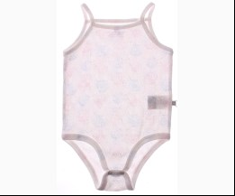
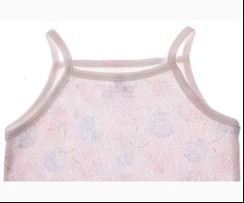
 |  |  |  |  | 467461 | 86 | 4.30 | 2.58 | 1
 |  |  |  |  | 467462 | 92 | 4.30 | 2.58 | 2
 |  |  |  |  | 467463 | 98 | 4.30 | 2.58 | 3

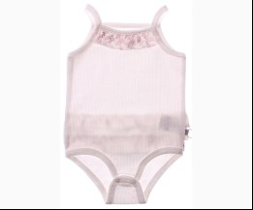
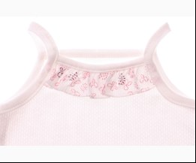
 | Bibaby | 56588 | Боді-Майка | Трикотаж; Бавовна100%;
 |  |  |  | кремовий |  |  | 4.45
 |  |  |  |  | 467504 | 62 | 4.45 | 2.67 | 1

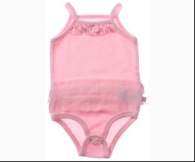
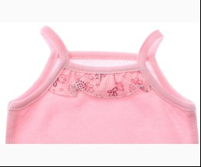
 |  |  |  | рожевий |  |  | 4.45
 |  |  |  |  | 467499 | 56 | 4.45 | 2.67 | 1
 |  |  |  |  | 467500 | 62 | 4.45 | 2.67 | 2

 | БОДІ-ФУТБОЛКА
 | Bibaby | 56863 | Боді-Футболка | Трикотаж; Бавовна100%;
 |  |  |  | жовтий |  |  | 4.20
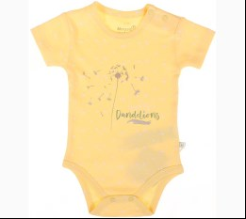
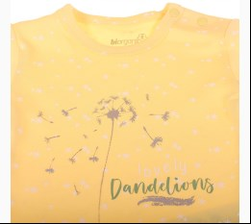
 |  |  |  | Ростовка | 946369 | 56, 62, 68, 74, 80, 86 (6 шт) | 25.20 | 25.20 | 3

 | Bibaby | 56167 | Боді-Футболка | Трикотаж; Бавовна100%;
 |  |  |  | кремовий |  |  | 2.60
 |  |  |  |  | 379404 | 62 | 2.60 | 2.60 | 1
 |  |  |  |  | 379405 | 68 | 2.60 | 2.60 | 1

 |  |  |  | рожевий |  |  | 2.60
 |  |  |  |  | 379407 | 50 | 2.60 | 2.60 | 1
 |  |  |  |  | 379431 | 68 | 2.60 | 2.60 | 2
 |  |  |  |  | 379432 | 74 | 2.60 | 2.60 | 1

 | Bibaby | 56168 | Боді-Футболка | Трикотаж; Бавовна100%;
 |  |  |  | кремовий |  |  | 2.83
 |  |  |  |  | 379408 | 86 | 2.83 | 2.83 | 1

 |  |  |  | рожевий |  |  | 2.83
 |  |  |  |  | 379411 | 80 | 2.83 | 2.83 | 1

 | Bibaby | 56173 | Боді-Футболка | Трикотаж; Бавовна100%;
 |  |  |  | кремовий/кораловий |  |  | 2.52
 |  |  |  |  | 379488 | 50 | 2.52 | 2.52 | 2

 | Bibaby | 56361 | Боді-Футболка с довгим рукавом | Трикотаж; Бавовна100%;
 |  |  |  | білий |  |  | 3.20
 |  |  |  |  | 419749 | 68 | 3.20 | 3.20 | 1
 |  |  |  |  | 419750 | 74 | 3.20 | 3.20 | 1

 | Bibaby | 56409 | Боді-Футболка с довгим рукавом | Трикотаж; Бавовна80%,поліестер20%;
 |  |  |  | рожевий |  |  | 4.85
 |  |  |  |  | 420601 | 56 | 4.85 | 4.85 | 1

 | Bibaby | 56183 | Боді-Футболка с довгим рукавом | Трикотаж; Бавовна100%;
 |  |  |  | кремовий/ліловий |  |  | 2.93
 |  |  |  |  | 378930 | 50 | 2.93 | 2.93 | 1
 |  |  |  |  | 378931 | 56 | 2.93 | 2.93 | 1
 |  |  |  |  | 378933 | 68 | 2.93 | 2.93 | 1

 |  |  |  | кремовий/рожевий |  |  | 2.93
 |  |  |  |  | 378936 | 56 | 2.93 | 2.93 | 1
 |  |  |  |  | 378937 | 62 | 2.93 | 2.93 | 1

 | БОДІ-ФУФАЙКА
 | Bibaby | 56443 | Боді-Футболка с довгим рукавом | Трикотаж; Бавовна100%;
 |  |  |  | рожевий |  |  | 3.60
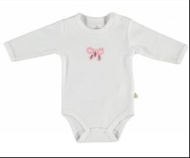
 |  |  |  |  | 447501 | 62 | 3.60 | 2.16 | 1

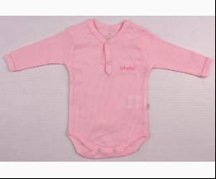
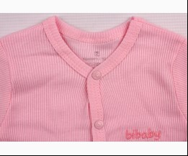
 | Bibaby | 56515 | Боді-Футболка с довгим рукавом | Трикотаж; Бавовна100%;
 |  |  |  | рожевий |  |  | 3.40
 |  |  |  |  | 455933 | 50 | 3.40 | 2.04 | 2
 |  |  |  |  | 455934 | 56 | 3.40 | 2.04 | 1
 |  |  |  |  | 455935 | 62 | 3.40 | 2.04 | 1
 |  |  |  |  | 455936 | 68 | 3.40 | 2.04 | 1

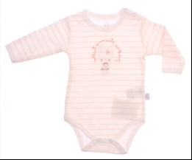
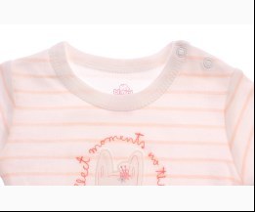
 | Bibaby | 56525 | Боді-Футболка с довгим рукавом | Трикотаж; Бавовна100%;
 |  |  |  | персиковий |  |  | 3.10
 |  |  |  |  | 470568 | 68 | 3.10 | 1.86 | 1

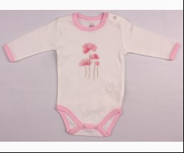
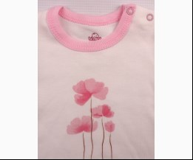
 | Bibaby | 56524 | Боді-Футболка с довгим рукавом | Трикотаж; Бавовна100%;
 |  |  |  | рожевий |  |  | 2.95
 |  |  |  |  | 455953 | 50 | 2.95 | 1.77 | 1

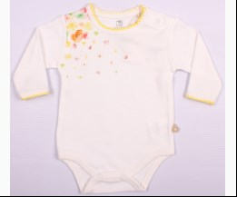
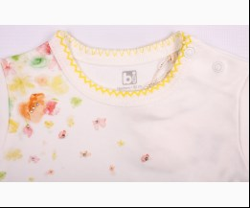
 | Bibaby | 56376 | Боді-Футболка с довгим рукавом | Трикотаж; Бавовна100%;
 |  |  |  | кремовий/жовтий |  |  | 3.40
 |  |  |  |  | 409874 | 50 | 3.40 | 2.04 | 3

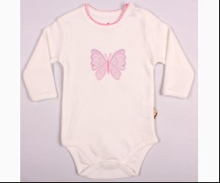
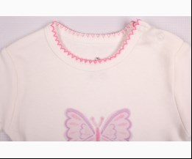
 | Bibaby | 56411 | Боді-Футболка с довгим рукавом | Трикотаж; Бавовна100%;
 |  |  |  | кремовий/рожевий |  |  | 2.80
 |  |  |  |  | 419837 | 68 | 2.80 | 2.80 | 1
 |  |  |  |  | 419838 | 74 | 2.80 | 2.80 | 1

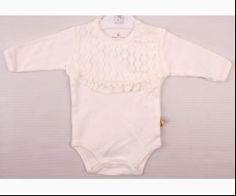
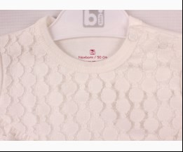
 | Bibaby | 56436 | Боді-Футболка с довгим рукавом | Трикотаж; Бавовна100%;
 |  |  |  | кремовий |  |  | 4.70
 |  |  |  |  | 441678 | 68 | 4.70 | 4.70 | 2

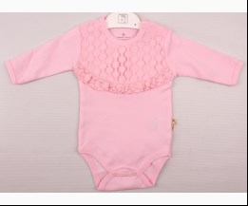
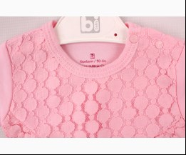
 |  |  |  | рожевий |  |  | 4.70
 |  |  |  |  | 441673 | 68 | 4.70 | 4.70 | 2

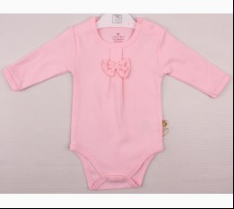
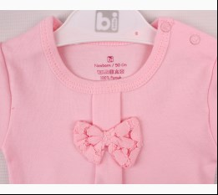
 | Bibaby | 56437 | Боді-Футболка с довгим рукавом | Трикотаж; Бавовна100%;
 |  |  |  | рожевий |  |  | 4.20
 |  |  |  | Ростовка | 904589 | 50, 56, 62, 68, 74 (5 шт) | 21.00 | 12.60 | 1

 |  |  |  |  | 441680 | 50 | 4.20 | 2.52 | 1
 |  |  |  |  | 441684 | 74 | 4.20 | 2.52 | 2

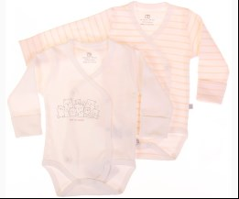
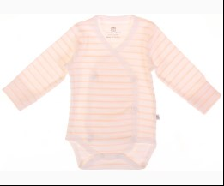
 | Bibaby | 56873 | Боді-Фуфайка 2 од | Трикотаж; Бавовна100%;
 |  |  |  | mix |  |  | 10.50
 |  |  |  | Ростовка | 946375 | 50, 56 (2 шт) | 21.00 | 21.00 | 1

 | ЖИЛЕТКА
 | Bibaby | 61267 | Жилетка | Фліс; Поліестер100%;
 |  |  |  | кремовий |  |  | 5.50
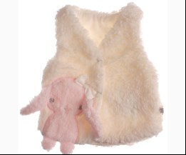
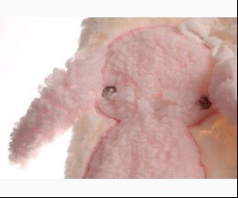
 |  |  |  |  | 460680 | 56 | 5.50 | 3.30 | 1

 | Bibaby | 61089 | Жилетка | Трикотаж; Бавовна100%;
 |  |  |  | кремовий |  |  | 4.75
 |  |  |  |  | 409956 | 56 | 4.75 | 4.75 | 2
 |  |  |  |  | 409957 | 62 | 4.75 | 4.75 | 1
 |  |  |  |  | 409958 | 68 | 4.75 | 4.75 | 2

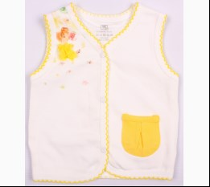
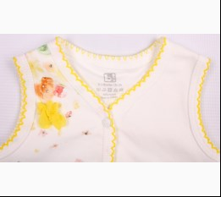
 | Bibaby | 61175 | Жилетка | Трикотаж; Бавовна100%;
 |  |  |  | кремовий/жовтий |  |  | 5.03
 |  |  |  | Ростовка | 904734 | 56, 62, 68, 74 (4 шт) | 20.12 | 20.12 | 1

 |  |  |  |  | 409862 | 62 | 5.03 | 5.03 | 1
 |  |  |  |  | 409864 | 74 | 5.03 | 5.03 | 1

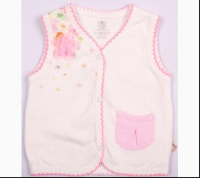
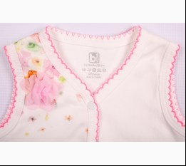
 |  |  |  | кремовий/рожевий |  |  | 5.03
 |  |  |  | Ростовка | 904735 | 56, 62, 68, 74 (4 шт) | 20.12 | 12.08 | 1

 |  |  |  |  | 409964 | 56 | 5.03 | 3.02 | 1
 |  |  |  |  | 409965 | 62 | 5.03 | 3.02 | 1
 |  |  |  |  | 409966 | 68 | 5.03 | 3.02 | 1

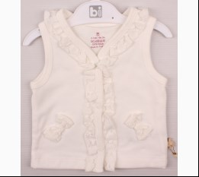
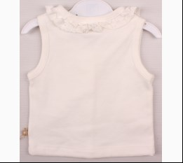
 | Bibaby | 61233 | Жилетка | Трикотаж; Бавовна100%;
 |  |  |  | кремовий |  |  | 6.10
 |  |  |  | Ростовка | 904742 | 56, 62, 68, 74 (4 шт) | 24.40 | 14.64 | 2

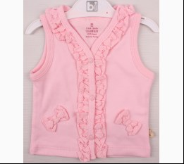
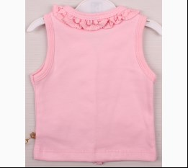
 |  |  |  | рожевий |  |  | 6.10
 |  |  |  | Ростовка | 904741 | 56, 62, 68 (3 шт) | 18.30 | 10.98 | 1

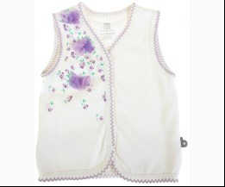
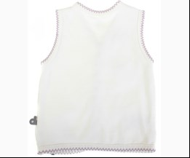
 | Bibaby | 61085 | Жилетка | Трикотаж; Бавовна100%;
 |  |  |  | кремовий/ліловий |  |  | 3.95
 |  |  |  |  | 381731 | 56 | 3.95 | 3.95 | 1

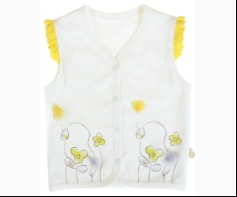
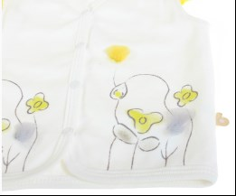
 | Bibaby | 61126 | Жилетка | Трикотаж; Бавовна100%;
 |  |  |  | кремовий/жовтий |  |  | 4.64
 |  |  |  | Ростовка | 924395 | 56 (1 шт) | 4.64 | 4.64 | 1

 | КОВДРА
 | Bibaby | 64207 | Ковдра | Трикотаж; Бавовна80%,поліестер20%;
 |  |  |  | т-рожевий |  |  | 13.30
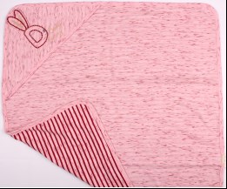
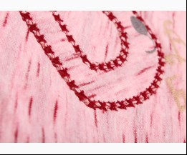
 |  |  |  | Ростовка | 908064 | uni (1 шт) | 13.30 | 7.98 | 4

 | Bibaby | 64060 | Ковдра | Трикотаж; Бавовна100%;
 |  |  |  | кремовий |  |  | 7.79
 |  |  |  | Ростовка | 930009 | uni (1 шт) | 7.79 | 7.79 | 1

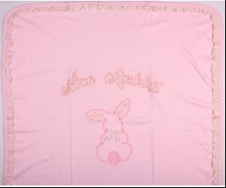
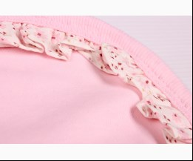
 | Bibaby | 64192 | Ковдра | Трикотаж; Бавовна100%;
 |  |  |  | рожевий |  |  | 12.95
 |  |  |  | Ростовка | 908055 | uni (1 шт) | 12.95 | 7.77 | 1

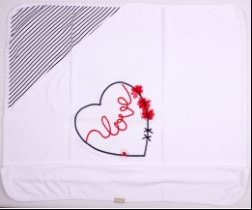
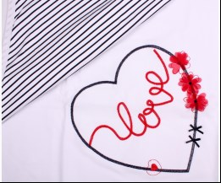
 | Bibaby | 64135 | Ковдра | Трикотаж; Бавовна100%;
 |  |  |  | кремовий/т-синій |  |  | 8.70
 |  |  |  | Ростовка | 908046 | uni (1 шт) | 8.70 | 5.22 | 2

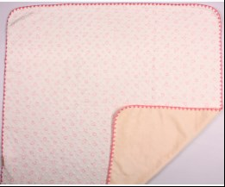
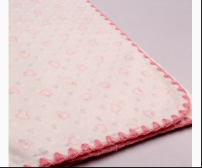
 | Bibaby | 64047 | Ковдра | Велюр Фактурный; Поліестер100%;
 |  |  |  | кремовий |  |  | 11.90
 |  |  |  | Ростовка | 908030 | uni (1 шт) | 11.90 | 11.90 | 5

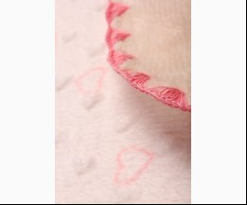
 |  |  |  | рожевий |  |  | 11.90
 |  |  |  | Ростовка | 908029 | uni (1 шт) | 11.90 | 11.90 | 8

 | Bibaby | 64068 | Ковдра | Трикотаж; Бавовна100%;
 |  |  |  | кремовий/ліловий |  |  | 9.59
 |  |  |  | Ростовка | 930010 | uni (1 шт) | 9.59 | 9.59 | 1

 | Bibaby | 64071 | Ковдра + Куточок | Трикотаж; Бавовна100%;
 |  |  |  | кремовий |  |  | 8.70
 |  |  |  | Ростовка | 930012 | uni (1 шт) | 8.70 | 8.70 | 1

 | Bibaby | 64389 | Ковдра 88 x 100 см | Велсофт; Поліестер100%;
 |  |  |  | м-коричневий |  |  | 15.70
 |  |  |  | Ростовка | 909641 | uni (1 шт) | 15.70 | 14.13 | 21

 | Bibaby | 64245 | Ковдра 88 x 100 см | Велсофт; Поліестер100%;
 |  |  |  | коричневий |  |  | 15.70
 |  |  |  | Ростовка | 918324 | uni (1 шт) | 15.70 | 14.13 | 14

 | Bibaby | 64247 | Ковдра 88 x 100 см | Велсофт; Поліестер100%;
 |  |  |  | м-коричневий |  |  | 15.70
 |  |  |  | Ростовка | 908074 | uni (1 шт) | 15.70 | 14.13 | 1

 |  |  |  | м-сірий |  |  | 15.70
 |  |  |  | Ростовка | 908073 | uni (1 шт) | 15.70 | 14.13 | 1

 |  |  |  | рожевий |  |  | 15.70
 |  |  |  | Ростовка | 908076 | uni (1 шт) | 15.70 | 14.13 | 2

 | Bibaby | 64628 | Ковдра 90 x 90см | Фліс; Поліестер100%;
 |  |  |  | мятний |  |  | 9.35
 |  |  |  | Ростовка | 947707 | uni (1 шт) | 9.35 | 9.35 | 12

 |  |  |  | рожевий |  |  | 9.35
 |  |  |  | Ростовка | 947708 | uni (1 шт) | 9.35 | 9.35 | 7

 | КОЛГОТКИ
 | Bibaby | 68122 | Колготи | Трикотаж; Бавовна100%;
 |  |  |  | mix |  |  | 2.50
 |  |  |  | Ростовка | 905274 | 68 (12 шт) | 30.00 | 30.00 | 5
 |  |  |  | Ростовка | 905275 | 74 (12 шт) | 30.00 | 30.00 | 6

 |  |  |  |  | 455998 | 68 | 2.50 | 2.50 | 7
 |  |  |  |  | 455999 | 74 | 2.50 | 2.50 | 4
 |  |  |  |  | 456000 | 80 | 2.50 | 2.50 | 3
 |  |  |  |  | 456001 | 86 | 2.50 | 2.50 | 9

 | Bibaby | 68154 | Колготи | Трикотаж; Бавовна80%,поліамід17%,еластан3%; Ажур;
 |  |  |  | mix |  |  | 3.10
 |  |  |  | Ростовка | 905295 | 68 (12 шт) | 37.20 | 37.20 | 4
 |  |  |  | Ростовка | 905296 | 74 (12 шт) | 37.20 | 37.20 | 4

 |  |  |  |  | 460638 | 68 | 3.10 | 3.10 | 9
 |  |  |  |  | 460639 | 74 | 3.10 | 3.10 | 9

 | Bibaby | 68146 | Колготи | Трикотаж; Бавовна100%; Ажур;
 |  |  |  | mix |  |  | 2.45
 |  |  |  | Ростовка | 943162 | 68 (12 шт) | 29.40 | 29.40 | 2
 |  |  |  | Ростовка | 916352 | 80 (12 шт) | 29.40 | 29.40 | 4
 |  |  |  | Ростовка | 916355 | 86 (12 шт) | 29.40 | 29.40 | 5

 |  |  |  |  | 490611 | 56 | 2.45 | 2.45 | 2
 |  |  |  |  | 533566 | 68 | 2.45 | 2.45 | 3
 |  |  |  |  | 490610 | 80 | 2.45 | 2.45 | 3
 |  |  |  |  | 490613 | 86 | 2.45 | 2.45 | 2

 | Bibaby | 68417 | Колготи | Махра; Бавовна80%,нейлон17%,еластан3%;
 |  |  |  | mix |  |  | 4.25
 |  |  |  | Ростовка | 946763 | 74 (12 шт) | 51.00 | 51.00 | 5
 |  |  |  | Ростовка | 946764 | 80 (12 шт) | 51.00 | 51.00 | 2
 |  |  |  | Ростовка | 946765 | 86 (12 шт) | 51.00 | 51.00 | 2
 |  |  |  | Ростовка | 946766 | 92 (12 шт) | 51.00 | 51.00 | 4

 |  |  |  |  | 546029 | 74 | 4.25 | 4.25 | 6
 |  |  |  |  | 546030 | 80 | 4.25 | 4.25 | 9
 |  |  |  |  | 546031 | 86 | 4.25 | 4.25 | 6
 |  |  |  |  | 546032 | 92 | 4.25 | 4.25 | 3

 | Bibaby | 68126 | Колготи | Трикотаж; Бавовна100%; Ажур;
 |  |  |  | mix |  |  | 2.00
 |  |  |  | Ростовка | 905284 | 68 (12 шт) | 24.00 | 24.00 | 11
 |  |  |  | Ростовка | 905285 | 74 (12 шт) | 24.00 | 24.00 | 7
 |  |  |  | Ростовка | 905286 | 80 (12 шт) | 24.00 | 24.00 | 7
 |  |  |  | Ростовка | 905287 | 86 (12 шт) | 30.00 | 30.00 | 2

 |  |  |  |  | 421536 | 68 | 2.00 | 2.00 | 6
 |  |  |  |  | 421537 | 74 | 2.00 | 2.00 | 6
 |  |  |  |  | 421538 | 80 | 2.00 | 2.00 | 2
 |  |  |  |  | 421539 | 86 | 2.50 | 2.50 | 9

 | Bibaby | 68127 | Колготи | Трикотаж; Бавовна100%; Ажур;
 |  |  |  | mix |  |  | 2.50
 |  |  |  | Ростовка | 905289 | 68 (12 шт) | 30.00 | 30.00 | 6
 |  |  |  | Ростовка | 905290 | 74 (12 шт) | 30.00 | 30.00 | 7
 |  |  |  | Ростовка | 905291 | 80 (12 шт) | 30.00 | 30.00 | 4
 |  |  |  | Ростовка | 905292 | 86 (12 шт) | 30.00 | 30.00 | 4

 |  |  |  |  | 421540 | 68 | 2.50 | 2.50 | 6
 |  |  |  |  | 421541 | 74 | 2.50 | 2.50 | 2
 |  |  |  |  | 421542 | 80 | 2.50 | 2.50 | 6

 | Bibaby | 68039 | Колготи | Трикотаж; Бавовна100%;
 |  |  |  | mix |  |  | 1.96
 |  |  |  |  | 392000 | 56 | 1.96 | 1.18 | 3

 | Bibaby | 68085 | Колготи | Трикотаж; Бавовна100%;
 |  |  |  | mix |  |  | 2.04
 |  |  |  |  | 381669 | 92 | 2.04 | 2.04 | 1

 | Bibaby | 68087 | Колготи | Трикотаж; Бавовна100%;
 |  |  |  | mix |  |  | 2.04
 |  |  |  |  | 392007 | 62 | 2.04 | 2.04 | 1

 | Bibaby | 68415 | Колготи Махрові | Махра; Бавовна80%,нейлон17%,еластан3%;
 |  |  |  | mix |  |  | 3.90
 |  |  |  | Ростовка | 946759 | 74 (12 шт) | 46.80 | 46.80 | 5
 |  |  |  | Ростовка | 946760 | 80 (12 шт) | 46.80 | 46.80 | 5
 |  |  |  | Ростовка | 946761 | 86 (12 шт) | 46.80 | 46.80 | 5
 |  |  |  | Ростовка | 946762 | 92 (12 шт) | 46.80 | 46.80 | 5

 |  |  |  |  | 546033 | 74 | 3.90 | 3.90 | 6
 |  |  |  |  | 546034 | 80 | 3.90 | 3.90 | 3
 |  |  |  |  | 546035 | 86 | 3.90 | 3.90 | 6

 | КОМБІНЕЗОН-ЧОЛОВІЧОК
 | Bibaby | 60270 | Комбінезон | Трикотаж; Бавовна100%;
 |  |  |  | рожевий |  |  | 9.20
 |  |  |  |  | 447577 | 56 | 9.20 | 5.52 | 1
 |  |  |  |  | 447579 | 68 | 9.20 | 5.52 | 1

 | Bibaby | 60296 | Комбінезон | Трикотаж; Бавовна100%;
 |  |  |  | мятний |  |  | 8.40
 |  |  |  | Ростовка | 904724 | 56, 62, 68 (3 шт) | 25.20 | 25.20 | 2

 | Bibaby | 60289 | Комбінезон | Трикотаж; Бавовна100%;
 |  |  |  | рожевий |  |  | 8.50
 |  |  |  |  | 455971 | 56 | 8.50 | 5.10 | 1
 |  |  |  |  | 455972 | 62 | 8.50 | 5.10 | 1

 | Bibaby | 60528 | Комбінезон | Трикотаж; Бавовна100%;
 |  |  |  | кремовий |  |  | 9.15
 |  |  |  | Ростовка | 940080 | 50, 56 (2 шт) | 18.30 | 18.30 | 8

 | Bibaby | 60516 | Комбінезон | Трикотаж; Бавовна100%;
 |  |  |  | жовтий |  |  | 9.05
 |  |  |  | Ростовка | 940497 | 56, 62, 68 (3 шт) | 27.15 | 27.15 | 1

 | Bibaby | 60550 | Комбінезон | Трикотаж; Бавовна100%;
 |  |  |  | рожевий |  |  | 9.75
 |  |  |  | Ростовка | 944059 | 56, 62, 68 (3 шт) | 29.25 | 29.25 | 2

 | Bibaby | 60573 | Комбінезон | Велюр; Бавовна80%,поліестер20%;
 |  |  |  | персиковий/сірий |  |  | 8.05
 |  |  |  |  | 546887 | 56 | 8.05 | 8.05 | 1

 | Bibaby | 60195 | Комбінезон | Трикотаж; Бавовна100%;
 |  |  |  | кремовий/рожевий |  |  | 7.75
 |  |  |  |  | 409848 | 68 | 7.75 | 4.65 | 1

 | Bibaby | 60158 | Комбінезон | Трикотаж; Бавовна100%;
 |  |  |  | кремовий/рожевий |  |  | 7.35
 |  |  |  |  | 419827 | 62 | 7.35 | 4.41 | 1

 | Bibaby | 60213 | Комбінезон | Трикотаж; Бавовна100%; Відкрита Стопа;
 |  |  |  | кораловий |  |  | 9.10
 |  |  |  |  | 419871 | 68 | 9.10 | 5.46 | 1

 | Bibaby | 60231 | Комбінезон | Трикотаж; Бавовна100%;
...

